Maquettes
Maquette des interfaces graphiques
Maquette graphique représentant les pages-écrans du logiciel prévu. Cela permet d'identifier des ensembles fonctionnels de widget, offert à l'utilisateur.
Regroupement conceptuel, plutôt qu'agencement esthétique, pour l'instant. On parle donc d'ERGONOMIE du logiciel

Exemple

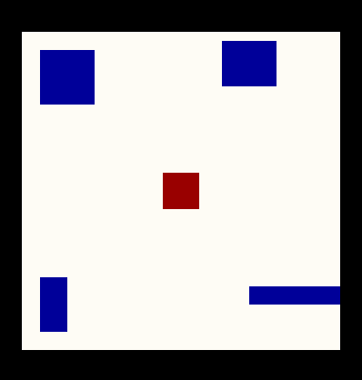
Page écran d'identification |  |  |  |  |  | Afficher meilleurs scores
 |  |  |  |  |  | Réinitialiser la partie | 00:00 | Difficulté: | 1 | 2 | 3
 |  |  |  | Indentification

 | Votre nom |  | jean-marc

 | Votre mot de |  | ***********
 | passe

 |  | Annuler |  |  | Confirmer

